상품제안서
뉴니스 EZ band 3in1 맥세이프 충전기 | 상품코드: S44460

 |  |  |  |  |  |  | 02-713-8555 | www.synergygift.co.kr
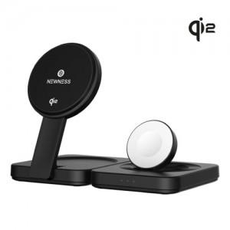 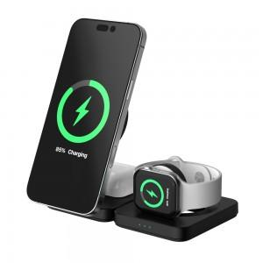 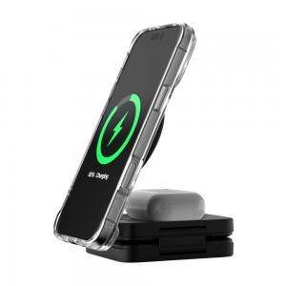

【상세/제작정보】 | <span style="font-size: 18.6667px;">※ 100개 미만 포장비 발생(통합 +5만원 부가세별도)</span>

【인쇄/포장옵션】 | 레이저 / 포장지포장

【공급단가】 | 수량 | 30~ | 100~ | 300~ | 500~ | 1,000~
*VAT별도 | 단가 | 46,960원 | 45,470원 | 43,980원 | 42,490원 | 41,370원

【상품 URL】 | https://www.synergygift.co.kr:443/src/goods_detail.php?gdno=44460

